Estadísticas
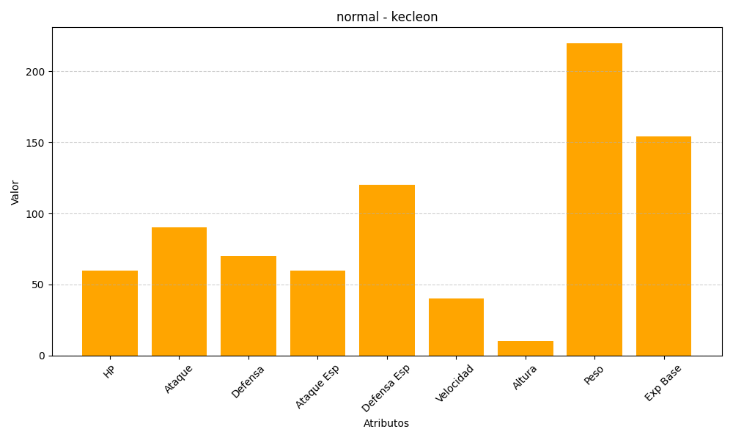
ID | Nombre | Tipo | HP | Ataque | Defensa | Ataque Especial | Defensa Especial | Velocidad | Altura | Peso | Experiencia Base
352 | kecleon | normal | 60 | 90 | 70 | 60 | 120 | 40 | 10 | 220 | 154

